F1
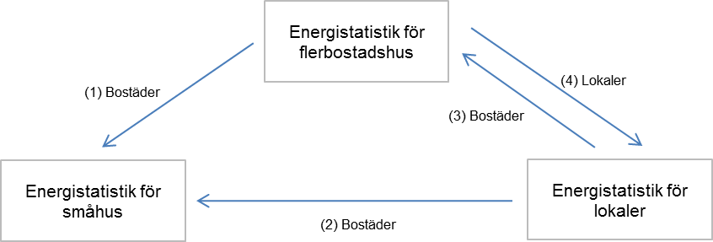
Figur 1 Överflyttningar av area mellan småhus-, flerbostadshus- och lokalundersökningarna

